Inleiding
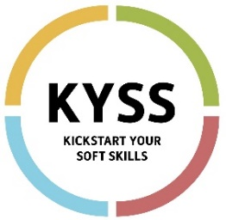
 | Kickstart Your Soft Skills

 | Positiebepaling

Via dit document kan een lesgever, stagebegeleider, coach, mentor,... a.d.h.v. gedragscriteria het gedrag van zijn/haar student, werkzoekende, werknemer evalueren op de werkplek. Doorheen het document zullen we de gebruikers hernoemen naar 'begeleider' en 'deelnemer'. Op het tabblad 'Positiebepaling' vind je per soft skill de gedragscriteria uit de vragenlijst terug. In de kolom 'begeleider' kan je a.d.h.v. een dropdown-menu aangeven in hoeverre jij het eens bent met de criteria. In de kolom 'deelnemer' kan je de antwoorden overnemen uit de vragenlijst van jouw deelnemer. Wanneer je dit document invult tijdens meerdere momenten in de tijd (bv. voor en na een werkervaring), zal je in de kolom 'evolutie' pijltjes zien verschijnen die aangeven of de betreffende criteria verbeterd, verminderd of hetzelfde zijn gebleven.

